Sheet1
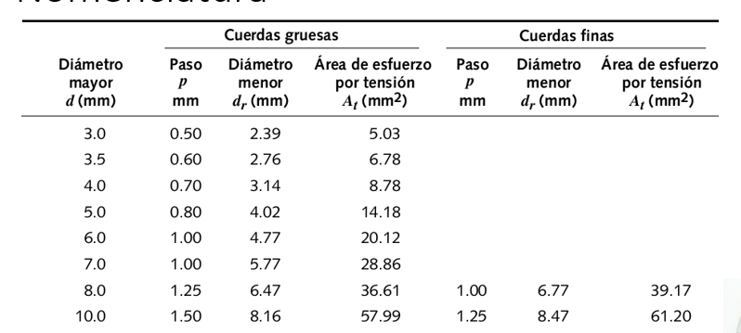

Tornillos | ISO 4014 | Observaciones | Cabeza Hexagonal | Clase M-10 | observaciones |  | P/4
Diámetro | 10 | [mm] elijo un tornillo del DIN . | Fuerza máxima sobre la junta | 9500 | [N]La sobreestime a partir de la Figura 2. |  | 2375
Rosca (Paso)Gruesa | 1.5 | [mm] criterio mio. No quiero paso fino. | Material | Acero SAE 1020 | -
Ancho tuerca | 8 | [mm] saco dato de DIN[3] | Módulo de Young | 200 | [Gpa] Según https://es.slideshare.net/948074727/aisi1020
Ancho arandela | 2 | [mm] saco dato de DIN [3] | Tensión de fluencia | 340 | [Mpa] correponden clase 4.6 según powerpoint
Longitud | 70 | [mm] Elegí este | Resistencia mínima de prueba | 310 | [Mpa] correponden clase 4.6 según powerpoint
L lisa | 44 | [mm ]Saco dato DIN [3] | Precarga (Porcentaje) | 13485 | [N] 75% de precarga
L roscada junta | 26 | [mm ]Saco dato DIN [3] | Torque de apriete | 28.3185 | [N.m] FORMULA POWERPOINT [4]
C | 0.15 | FORMULA POWERPOINT [4] | Resistencia última | 380 | [Gpa]
kb | 198258219.03 | FORMULA POWERPOINT [4]
km | 1122208311.79 | FORMULA POWERPOINT [4]
At | 57.99 | [mm2] de la referencia [4] | kf | 5.9682 | [N.m] FORMULA POWERPOINT [4] |  |  |  | usando le diametro mayor 10 es confruente con la tabla

f seg Tracción | f seg Corte | f seg torsion | f seg Separación | f fatiga
8.3 | 5.4 | 1.3 | 6.7 | 14.15

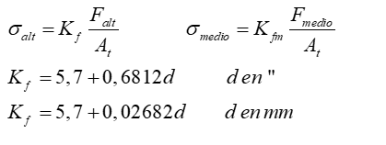
 |  |  |  |  |  |  |  | parte de
 |  |  |  | b bulon
 |  |  |  | m material
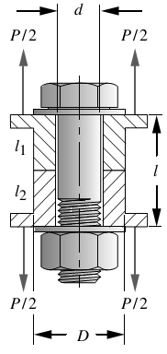

 |  |  | Parte fs corte
 |  |  | As | 37.699111843

 |  |  | vamos a sacar la rididez del bulon | 198258219.03 |  |  |  | Esfe
 |  |  | vamos a sacar la rididez del material | 1122208311.8

 |  |  |  |  |  |  |  | 40.948275862
 |  |  | para fatiga
 |  |  | Fuerza media sobre bulón | 178.29428433 | sigma medio | 1834964.559
 |  |  | Fuerza alterno sobre bulón | 13663.294284 | sigma alterno | 140619542.93
 |  |  |  |  | sigma i | 138784578.38
 |  |  | FB | 13841.588569
 |  |  | se | 1900000000
 |  |  | sult | 3.80E+10
 |  |  |  |  | factor fatiga | 14.1513911

